Sheet1
OBS! TÄNK PÅ ATT TEXTA TYDLIGT. Beställningslapp lämnas till klädansvarig för ditt lag
BESTÄLLARE |  | (Max 1 utövare/beställningsblankett) |  |  |  |  | UTÖVARE
För & Efternamn |  |  |  |  |  |  | Namn:

E-Mail:
 |  |  |  |  |  |  | Namntryck:
Mobil nr: |  |  |  |  |  |  | Lag i föreningen:

Sida 1 av 2

Halvzip tröja |  |  | Träningsjacka |  | Hoody |  | Hoody |  | Bag

TIRO 21 TRG TOP |  |  | TIRO 21 TRG JKT |  | CORE 18 HOODY |  | CORE 18 HOODY |  | TIRO DUFF M

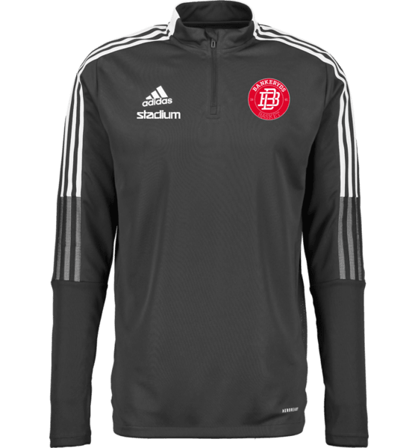 |  |  | 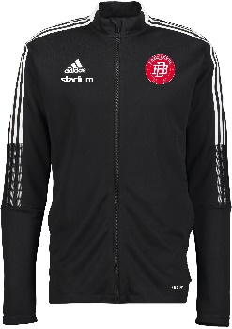 |  | 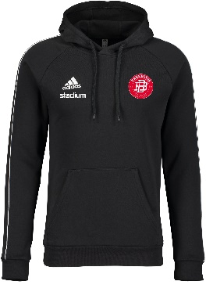 |  | 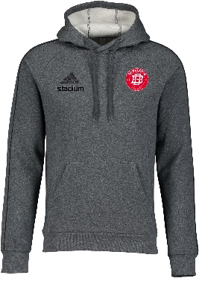

Junior Strl: |  |  | Junior Strl: |  | Junior Strl: |  | Junior Strl: |  | One Size

DamStrl: |  |  | DamStrl: |  |  |  |  |  | Antal:

Herr Strl: |  |  | Herr Strl: |  | Herr Strl: |  | Herr Strl:

Junior | 449 kr |  | Junior | 359 kr | Junior | 389 kr | Junior | 389 kr | Pris | 389 kr

Dam | 509 kr |  | Dam | 559 kr
Herr | 509 kr |  | Herr | 559 kr | Herr | 439 kr | Herr | 439 kr

Tränings t-shirt |  |  | Tränings t-shirt |  | Tränings t-shirt |  | Shootingshirt |  | Piké

ENTRADA 18 JSY |  |  | TABELA 18 JSY |  | TIRO 21 TRG JSY |  | TABELA 18 LS JSY |  | TIRO 21 POLO

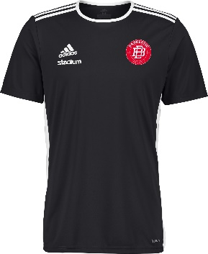 |  |  | 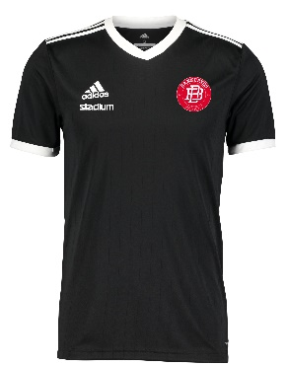 |  | 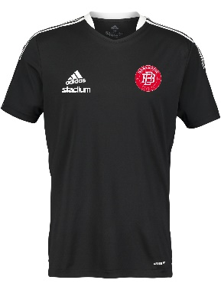 |  | 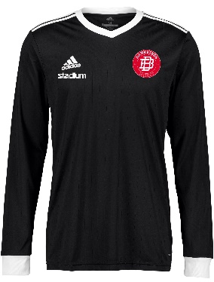 |  | 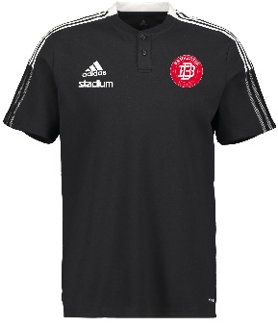

Junior Strl: |  |  | Junior Strl: |  | Junior Strl: |  | Junior Strl: |  | Junior Strl:

 |  |  |  |  | DamStrl:

Herr Strl: |  |  | Herr Strl: |  | Herr Strl: |  | Herr Strl: |  | Herr Strl:

Junior | 259 kr |  | Junior | 299 kr | Junior | 319 kr | Junior | 349 kr | Junior | 349 kr

 |  |  |  |  | Dam | 339 kr
Herr | 259 kr |  | Herr | 299 kr | Herr | 339 kr | Herr | 349 kr | Herr | 409 kr

STÖD DIN FÖRENING. BONUS TILL ALLA!

Du vet väl att du kan ge din förening 3% extra i bonus genom att handla på Stadium?
Samtidigt behåller du din egen personliga bonus. Alltså bonus till alla, på samma köp. Ju mer du handlar desto mer bonus, både till dig själv och till föreningen. Registrera dig enkelt via QR koden.

OBS! TÄNK PÅ ATT TEXTA TYDLIGT. Beställningslapp lämnas till klädansvarig för ditt lag
BESTÄLLARE |  | (Max 1 utövare/beställningsblankett) |  |  |  |  | UTÖVARE
För & Efternamn |  |  |  |  |  |  | Namn:

E-Mail:
 |  |  |  |  |  |  | Namntryck:
Mobil nr: |  |  |  |  |  |  | Lag i föreningen:

Sida 2 av 2

Supporter |  |  | Supporter |  | Supporter |  | Träningsbyxor |  | Träningsshorts

NEW CLASSIC TEE M |  |  | NEW CLASSIC TEE M |  | BASIC TEE |  | TIRO 21 TRG PNT |  | SQUAD 21 SHORTS

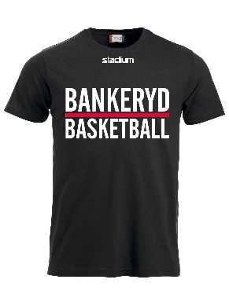 |  |  | 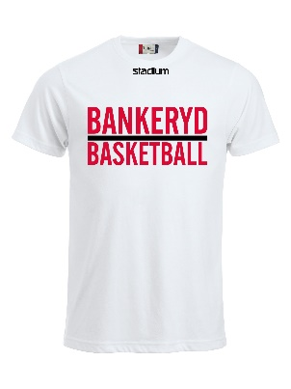 |  | 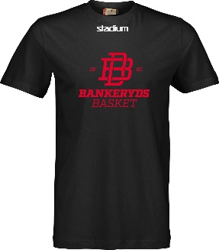 |  |  |  | 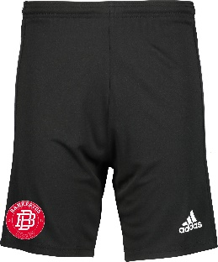

 |  |  |  |  | JuniorStrl: |  | JuniorStrl: |  | JuniorStrl:

 |  |  |  |  |  |  | DamStrl:

Herr Strl: |  |  | Herr Strl: |  | HerrStrl: |  | HerrStrl: |  | HerrStrl:

 |  |  |  |  | Junior | 80 kr | Junior | 359 kr | Junior | 199 kr

 |  |  |  |  |  |  | Dam | 439 kr
Herr | 110 kr |  | Herr | 110 kr | Herr | 90 kr | Herr | 439 kr | Herr | 199 kr

Ryggsäck |  |  | Liner jacka |  | Mjukisbyxa |  | Shorts med ficka

TIRO BP |  |  | JKT 18 PADDED |  | CORE 18 SWEAT PNT |  | TIRO 21 TR SHORTS

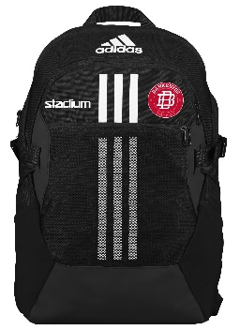 |  |  | 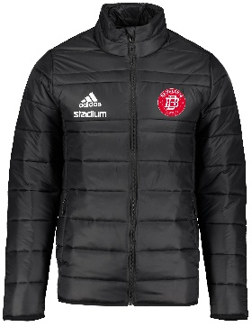 |  |  |  | 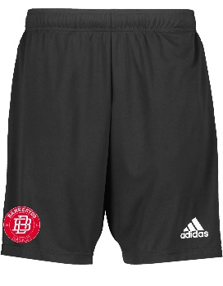

One Size: |  |  |  |  | JuniorStrl:

Antal:

 |  |  | HerrStrl: |  | HerrStrl: |  | HerrStrl:

Pris | 339 kr |  |  |  | Junior | 339 kr

 |  |  | Herr | 639 kr | Herr | 389 kr | Herr | 269 kr

STÖD DIN FÖRENING. BONUS TILL ALLA!

Du vet väl att du kan ge din förening 3% extra i bonus genom att handla på Stadium?
Samtidigt behåller du din egen personliga bonus. Alltså bonus till alla, på samma köp. Ju mer du handlar desto mer bonus, både till dig själv och till föreningen. Registrera dig enkelt via QR koden.

